상품제안서
[거울메모지] 디자인 폴더 거울 메모 (일반내지) | 상품코드: F30411

 |  |  |  |  |  |  | 02-412-0044 | www.easy1.co.kr
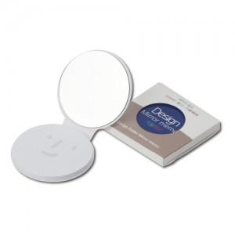

【상세/제작정보】 | [개별 종이케이스] 흰색 무지: 100원 인쇄형: 250원

【인쇄/포장옵션】 | 풀칼라 / OPP(비닐)

【공급단가】 | 수량 | 1,000~ | 2,000~ | 3,000~ | 5,000~ | 10,000~
*VAT별도 | 단가 | 750원 | 720원 | 700원 | 670원 | 650원

【상품 URL】 | https://dev.easy1.co.kr:443/src/goods_detail.php?gdno=30411

